상품제안서
엑스트라 OWS 공기전도 블루투스 이어폰 | 상품코드: S37474

 |  |  |  |  |  |  | 02-713-8555 | www.synergygift.co.kr
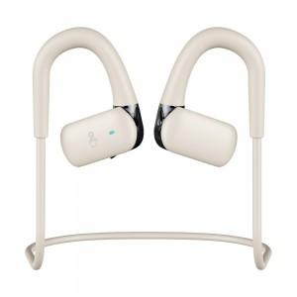 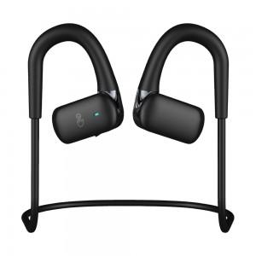 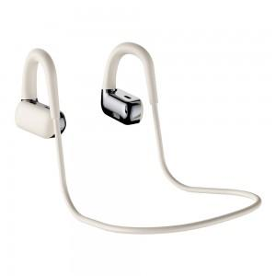

【상세/제작정보】 | <p>- 오픈형 공기 전도 블루투스 이어폰</p><p>- 블루투스 V5.4 버젼, 디바이스 2대 지능형 멀티 페어링</p><p>- 마이크로 들어가는 주변소음을 제거해 주는 ENC 기술이 적용 , 선명한 HD 전화 통화</p><p>- 17g 의 동전보다 가벼운 초경량으로 귀에 부담을 없에 줍니다</p>

【인쇄/포장옵션】 | 스티커 / 포장불가능

【공급단가】 | 수량 | 20~ | 100~ | 300~ | 500~ | 1,000~
*VAT별도 | 단가 | 28,220원 | 27,180원 | 26,130원 | 25,090원 | 24,460원

【상품 URL】 | https://www.synergygift.co.kr:443/src/goods_detail.php?gdno=37474

